Лист1
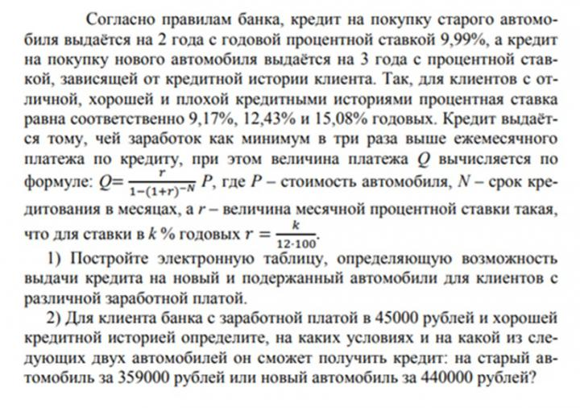
Стоимость авто P= | 440,000 | руб.
Зарплата в мес Z= | 45,000 | руб.
min Коэфф. з/п Z/Q= | 3

Старый автомобиль |  | Новый автомобиль
Срок кредита (мес) | Процентная ставка | Срок кредита (мес) | Процентная ставка
 | k% |  | k1% | k2% | k3%
24 | 9.99 | 36 | 9.17 | 12.43 | 15.08
Месячный платеж Q= | 20,302 |  | 14,027 | 14,705 | 15,270
Коэфф. з/п Z/Q= | 2.2 |  | 3.2 | 3.1 | 2.9

На старый автомобиль стоимостью 359 000руб. клиенту с з/п 45 000руб. кредит выдан быть не может
На новый автомобиль стоимостью 440 000руб. клиенту с отличной и хорошей историей и з/п 45 000руб. кредит может быть выдан

